はなまるプラス併配
豊川申込数
豊川予定金額
田原申込数
Aエリア Bエリア
田原予定金額
Aエリア Bエリア Ｃエリア
エリア
「豊川田原はなまる」チラシ併配申込書 |  |  |  |  |  |  |  |  |  |  |  | 0 | 0 |  | 0 |  | 0 |  |  |  | 0 |  | 0 |  |  |  | 0 | 0 | 0
 |  | 豊川の総部数 | 56000 |  |  |  |  |  |  |  |  |  |  |  |  |  |  |  |  |  | 田原の総部数 | 11000
校区 |  | 町名 | Aエリア |  | Bエリア |  | Cエリア |  | 世帯数 | 校区 |  | 町名 | Aエリア |  | Bエリア |  | Cエリア |  | 世帯数 |  | 町名 | Aエリア |  | Bエリア |  | 世帯数 | 御社名
東部中学校区 | 桜木 | 曙町・白雲町 | 520 | FALSE |  | FALSE |  | FALSE | 491 | 南部中学校区 | 牛久保 | 牛久保町 | 530 | FALSE | 250 | FALSE |  | FALSE | 1129 | 東部 | 相川町 |  | 1437 | 40 | FALSE | 1437
 |  | 東光・東桜木・東新 |  |  | 400 | FALSE |  |  | 603 |  |  | 下長山町 | 460 | FALSE | 250 | FALSE |  |  | 1011 |  | 谷熊町 |  |  | 110 | FALSE
 |  | 緑町・桜木1～3・豊川町 |  |  | 200 | FALSE |  |  | 317 |  |  | 高見町1～6丁目・西香ノ木町1・2丁目 |  |  | 500 | FALSE |  |  | 705 |  | やぐま台 | 270 | FALSE |  |  |  | 住所・担当者名
 |  | 小桜町・美幸町 | 630 | FALSE |  |  |  |  | 673 |  |  | 西口町・弥生町 | 440 | FALSE |  |  |  |  | 521 |  | 豊島町 |  |  | 480 | FALSE
 |  | 西桜木町・桜ヶ丘町 | 630 | FALSE |  |  |  |  | 681 |  | 中部 | 明野町・光輝町・中野川町 |  |  | 600 | FALSE |  |  | 865 |  | 御殿山 |  |  | 100 | FALSE
 | 東部 | 上野1～3（麻生田一部含む） |  |  | 550 | FALSE |  |  | 763 |  |  | 川花町1～3丁目・堺町1・2丁目 |  |  | 400 | FALSE |  |  | 617 | 神戸地区 | 南神戸町 |  |  | 120 | FALSE | 2561 | TEL
 |  | 大橋・谷川町 | 500 | FALSE | 150 | FALSE |  |  | 914 |  |  | 下野川・佐奈川・中部・南大通一部 | 600 | FALSE |  | FALSE |  | FALSE | 678 |  | 東神戸町 |  |  | 80 | FALSE
 |  | 牧野町・三谷原町 |  |  | 180 | FALSE |  |  | 301 |  |  | 諏訪1・2丁目 | 300 | FALSE |  |  |  |  | 569 |  | 西神戸町 |  |  | 190 | FALSE
 |  | 三上町 |  |  |  |  | 150 | FALSE | 332 |  |  | 西塚町（一部：新桜町通1・2丁目） | 550 | FALSE |  |  |  |  | 590 |  | 神戸町北部 |  |  | 430 | FALSE |  | 発行日：号数
 |  | 当古町 |  |  |  |  | 120 | FALSE | 254 |  |  | 萩山町 |  |  | 300 | FALSE |  |  | 402 |  | 神戸町南部 |  |  | 530 | FALSE
 | 豊川 | 新宿・二見・金屋 |  |  | 400 | FALSE |  |  | 553 |  |  | 松久・山道 | 670 | FALSE |  |  |  |  | 691 |  | 東赤石1～5丁目 | 460 | FALSE
 |  | 豊川町 | 700 | FALSE |  |  |  |  | 910 |  |  | 四ツ谷町1～3丁目・光明町1・2丁目 | 660 | FALSE |  |  |  |  | 737 | 六連・大草 | 大草町 |  |  |  |  | 965 | チラシサイズ
 |  | 豊川西・仲町・西本町・門前町 |  |  | 300 | FALSE |  |  | 400 |  | 天王 | 瀬木町 |  |  |  |  | 120 | FALSE | 219 |  | 大草団地 |  |  | 120 | FALSE
 |  | 花井・古宿 | 500 |  |  |  |  |  | 670 |  |  | 塔ノ木町・金塚町 | 620 | FALSE |  |  |  |  | 584 |  | 六連町 |  |  | 200 | FALSE
 |  | 馬場・住吉 | 680 |  |  |  |  |  | 694 |  |  | 中条・美和・松風 | 780 | FALSE |  |  |  |  | 971 | 田原地区 | 萱町 | 650 | FALSE |  |  | 9790 | 配布枚数＋予備分
 |  | 幸・若宮・駅前・北浦・旭 | 400 | FALSE |  |  |  |  | 405 | 一宮中学校区 | 一宮西 | 篠田町 |  |  |  |  | 120 | FALSE | 216 |  | 新町・本町 | 200 | FALSE
 | 豊 | 大堀町・東曙町・豊栄町 |  |  | 580 | FALSE |  |  | 796 |  |  | 一宮町 | 1910 | FALSE | 200 | FALSE |  |  | 2656 |  | 巴江南 | 400 | FALSE
 |  | 新豊町・西豊町 |  |  | 600 | FALSE |  |  | 851 |  | 一宮東 | 東上町 |  |  |  |  | 350 | FALSE | 579 |  | 巴江西 | 450 | FALSE |  |  |  | 納品予定日
 |  | 東名町・豊が丘 | 450 |  |  |  |  |  | 502 |  |  | 江島町 |  |  |  |  | 100 | FALSE | 194 |  | 巴江東 | 350 | FALSE
 |  | 東豊町 |  |  | 380 | FALSE |  |  | 530 |  |  | 上長山町 |  | FALSE |  | FALSE | 450 | FALSE | 747 |  | 蔵王 | 360 |  |  | FALSE
 |  | 本野ケ原 | 460 | FALSE |  |  |  |  | 461 |  |  | 大木町 | 500 | FALSE | 600 | FALSE |  |  | 1419 |  | 衣笠・藤七原 | 500 | FALSE |  |  |  | 申込日
金屋中学校区 | 金屋 | 金屋西町・金屋橋町 |  |  | 330 | FALSE |  |  | 391 |  | 一宮南 | 豊津町 |  |  |  |  | 150 | FALSE | 312 |  | 東滝頭・鎌田 | 330 | FALSE | 150 | FALSE
 |  | 赤代町・金屋本町 | 940 |  |  |  |  |  | 928 |  |  | 金沢町 |  |  |  |  | 150 | FALSE | 315 |  | 八軒家 |  |  | 220 | FALSE
 |  | 金屋元町・若鳩町 |  |  | 260 | FALSE |  |  | 364 | 小坂井中学校 | 小坂井東 | 小坂井町 | 560 | FALSE | 300 | FALSE |  | FALSE | 1194 |  | 赤石1～5丁目 | 430 | FALSE |  |  |  | 備考 （折り加工、合紙有無）
 | 三蔵子 | 大崎町 | 1430 | FALSE |  |  |  |  | 1611 |  |  | 宿町 |  | FALSE | 600 | FALSE |  | FALSE | 955 |  | 加治町① | 350 | FALSE
 |  | 三蔵子町 | 600 | FALSE | 740 | FALSE |  |  | 1774 |  |  | 篠束町 |  | FALSE | 470 | FALSE |  | FALSE | 769 |  | 加治町② | 330 | FALSE
 |  | 本野町 | 1350 | FALSE |  |  |  |  | 1483 |  | 小坂井西 | 平井町 | 300 | FALSE |  | FALSE |  | FALSE | 424 |  | 吉胡台 |  |  | 90 | FALSE
西部中学校区 | 国府 | 久保町 | 400 | FALSE |  |  |  |  | 424 |  |  | 伊奈町 | 2350 | FALSE | 1300 | FALSE |  |  | 5014 |  | 吉胡町 |  |  | 280 |  |  | 【お申込の際にこちらをお読みください】 ・天候にて配布できない場合は、配布分のみご請求をさせて頂きます。 ・申込数に応じた予備チラシの準備をお願い致します(予備チラシの返却は致しません) ・配布の報告は行いません。 ・指定した条件と異なる配り方をしたエリアが発生した場合、そちらのエリア（町・丁目単位）の料金はいただきません。 ・配布物に関するクレームに関しましては、弊社で対応させていただきます。お手数ですが、弊社（担当）までご連絡を お願いします。 ・エリア内にお配りしておりますが、投函禁止などの理由により配れない場合もございますので、ご了承ください。 ・指定内エリアの世帯数増加により、申込時と数が異なり配れないところもでてきます。
 |  | 国府町 | 500 | FALSE | 700 | FALSE |  |  | 1530 |  |  | 美園 |  |  | 850 | FALSE |  |  | 1147 |  | 浦町 |  |  | 340
 |  | 為当町 |  |  | 650 | FALSE |  |  | 908 | 御津中学校 | 御津南部中学校 | 御津上佐脇 |  |  |  |  | 2500 | FALSE | 5408 |  | 姫見台 |  |  | 120 | FALSE
 |  | 森町 |  |  |  |  | 120 | FALSE | 232 |  |  | 御津赤根 | 250 | FALSE |  |  |  |  |  |  | 光崎 | 310 | FALSE
 |  | 新栄町 |  |  | 90 | FALSE |  |  | 148 |  |  | 御津御馬 |  |  |  |  |  |  |  |  | 片西 | 490 | FALSE
 |  | 八幡町 | 2040 | FALSE | 800 | FALSE |  |  | 3593 |  |  | 御津大草 | 220 | FALSE |  |  |  |  |  |  | 大久保町 |  |  | 350 | FALSE
 |  | 白鳥（一部国府含む） |  |  | 380 | FALSE |  |  | 500 |  |  | 御津下佐脇 |  | FALSE |  | FALSE |  | FALSE |  | その他 | 野田町 |  |  | 380 | FALSE | 612
 | 御油 | 御油町 | 1650 | FALSE | 1400 | FALSE |  |  | 4091 |  |  | 御津西方 |  |  |  |  |  |  |  |  | ほると台 |  |  | 100 | FALSE | 135
代田中学校区 | 桜町 | 小田渕町 |  |  | 450 | FALSE |  |  | 664 |  |  | 御津泙野 |  |  |  |  |  |  |  |  | 夕陽が浜 |  |  | 80 | FALSE | 92
 |  | 桜町 | 240 | FALSE |  |  |  |  | 302 |  | 北部 | 御津広石 |  | FALSE |  | FALSE |  | FALSE |  |  | 高松 |  |  | 230 | FALSE | 404
 |  | 蔵子 | 2060 |  |  |  |  |  | 2478 | 音羽中学 | 赤坂 | 赤坂台 |  |  | 500 | FALSE |  |  | 697 |  | 赤羽根 |  |  | 380 | FALSE | 2123
 | 代田 | 諏訪西町1・2丁目・代田町1・2丁目 | 800 |  |  |  |  |  | 1040 |  |  | 赤坂町 |  |  |  |  | 800 |  | 1085
 |  | 新道1・2丁目・諏訪3・4丁目 | 1130 | FALSE |  |  |  |  | 1720 |  | 長沢 | 長沢町 |  |  |  |  | 500 |  | 949 |  | 2025年9月5日 更新
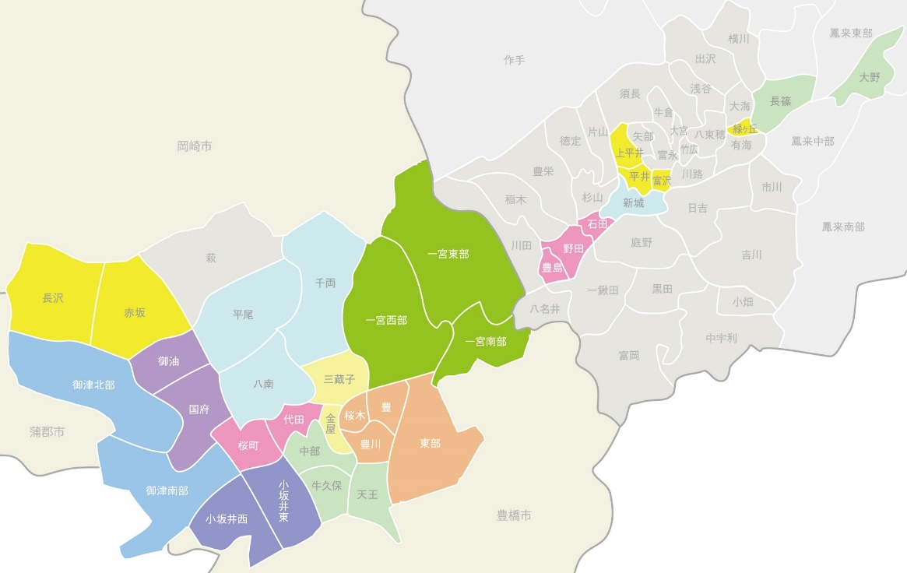
中部中学校区 | 千両 | 千両町 | 310 |  |  |  |  |  | 745
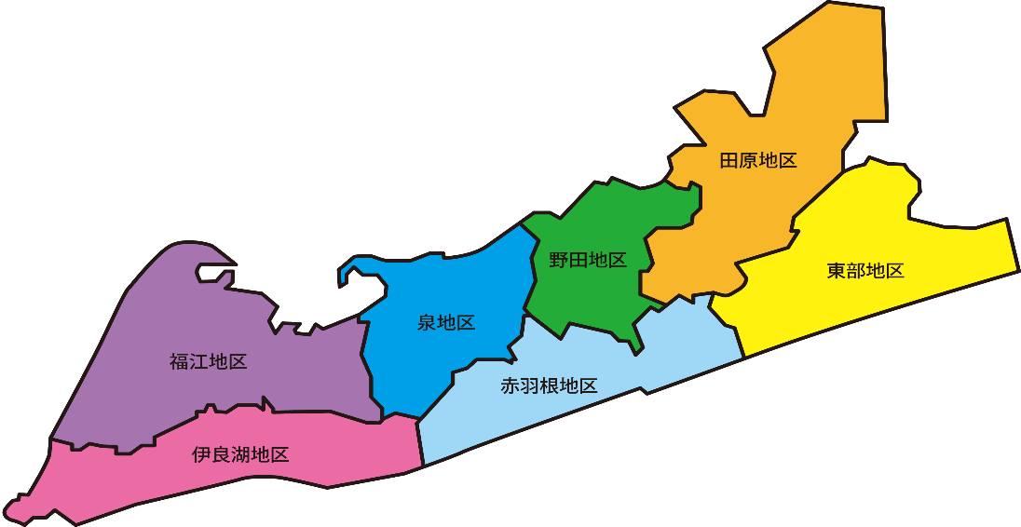
 | 八南 | 野口町 | 700 | FALSE |  |  |  |  | 763 |  |  |  |  |  |  |  |  |  |  |  |  |  |  |  |  |  | 【問合せ先】 株式会社プライズメント 〒440-0864 豊橋市向山町字水車18-6 TEL.0532-65-3015 FAX.0532-64-3750
 |  | 市田町 | 1060 |  | 500 | FALSE |  |  | 1795
 | 平尾 | 平尾町 | 600 |  | 230 | FALSE |  |  | 1407
 |  | 豊川市
 |  | Aエリア | 10 | 円

 |  | Bエリア | 18 | 円
 |  |  |  |  |  |  |  |  |  |  |  |  |  |  |  |  |  |  |  |  |  |  |  |  |  |  | 【納品先】 株式会社ウィライズ 〒441-8083 豊橋市東脇3丁目9-11 TEL.0532-26-3511 FAX.0532-26-3512
 |  | Cエリア | 35 | 円

 |  | 田原市
 |  | Aエリア | 12 | 円

 |  | Bエリア | 20 | 円

アパートマンション
豊川
新城
豊川
豊川
 |  |  |  |  |  |  |  |  |  |  |  |  |  |  |  | とよかわ
- | 「アパートマンション用」チラシ併配申込書 |  |  |  |  |  |  |  |  |  | 0 |  |  |  | 合計 | 11970
 | 【豊川市内】 |  |  |  |  |  |  |  |  |  |  |  |  | 【新城市内】 |  |  | 2025年9月5日 更新
 | 校区 |  | 町名 | 配布数 | 世帯数 | チェック |  | 校区 |  | 町名 | 配布数 | 世帯数 | チェック | 御社名
 | 東部中学校区 | 桜木 | 曙町・白雲町 | 150枚 | 445 | FALSE |  | 南部中学校区 | 牛久保 | 牛久保町 | 230枚 | 1002 | FALSE
 |  |  | 東光・東桜木・東新 |  | 603 |  |  |  |  | 下長山町 | 150枚 | 877 | FALSE
 |  |  | 緑町・桜木1～3・豊川町 |  | 317 |  |  |  |  | 高見町1～6丁目・西香ノ木町1・2丁目 |  | 705 |  | 住所・担当者名
 |  |  | 小桜町・美幸町 | 220枚 | 570 | FALSE |  |  |  | 西口町・弥生町 | 200枚 | 521 | FALSE
 |  |  | 西桜木町・桜ヶ丘町 | 300枚 | 599 | FALSE |  |  | 中部 | 明野町・光輝町・中野川町 |  | 745
 |  | 東部 | 上野1～3（麻生田一部含む） |  | 654 |  |  |  |  | 川花町1～3丁目・堺町1・2丁目 |  | 558 |  | TEL
 |  |  | 大橋・谷川町 | 310枚 | 794 | FALSE |  |  |  | 下野川・佐奈川・中部・南大通一部 | 300枚 | 627 | FALSE
 |  |  | 牧野町・三谷原町 |  | 390 |  |  |  |  | 諏訪1・2丁目 | 360枚 | 569 | FALSE
 |  |  | 三上町 |  | 332 |  |  |  |  | 西塚町（一部：新桜町通1・2丁目） | 160枚 | 590 | FALSE | 発行日：号数
 |  |  | 当古町 |  | 203 |  |  |  |  | 萩山町 |  | 402
 |  | 豊川 | 新宿・二見・金屋 |  | 570 |  |  |  |  | 松久・山道 | 250枚 | 691 | FALSE
 |  |  | 豊川町 | 350枚 | 839 | FALSE |  |  |  | 四ツ谷町1～3丁目・光明町1・2丁目 | 200枚 | 678 | FALSE | チラシサイズ
 |  |  | 豊川西・仲町・西本町・門前町 |  | 400 |  |  |  | 天王 | 瀬木町 |  | 185
 |  |  | 花井・古宿 | 090枚 | 567 | FALSE |  |  |  | 塔ノ木町・金塚町 | 220枚 | 566 | FALSE
 |  |  | 馬場・住吉 | 190枚 | 597 | FALSE |  |  |  | 中条・美和・松風 | 300枚 | 945 | FALSE | 配布枚数＋予備分
 |  |  | 幸・若宮・駅前・北浦・旭 | 070枚 | 469 | FALSE |  |  |  | 合計 | 2,370枚 | 9661
 |  | 豊 | 大堀町・東曙町・豊栄町 |  | 796 |  |  | 一宮中学校区 | 一宮西 | 篠田町 |  | 160
 |  |  | 新豊町・西豊町 |  | 851 |  |  |  |  | 一宮町 | 630枚 | 2242 | FALSE | 納品予定日
 |  |  | 東名町・豊が丘 | 100枚 | 502 | FALSE |  |  | 一宮東 | 東上町 |  | 500
 |  |  | 東豊町 |  | 530 |  |  |  |  | 江島町 |  | 179
 |  |  | 本野ケ原 | 130枚 | 461 | FALSE |  |  |  | 上長山町 |  | 671 |  | 申込日
 |  |  | 合計 | 1,910枚 | 11489 |  |  |  |  | 大木町 | 170枚 | 1241 | FALSE
 | 金屋中学校区 | 金屋 | 金屋西町・金屋橋町 |  | 535 |  |  |  | 一宮南 | 豊津町 |  | 270
 |  |  | 赤代町・金屋本町 | 240枚 | 1105 | FALSE |  |  |  | 金沢町 |  | 262 |  | 備考 （折り加工、合紙有無）
 |  |  | 金屋元町・若鳩町 |  | 364 |  |  |  | 合計 |  | 0,800枚 | 5525
 |  | 三蔵子 | 大崎町 | 600枚 | 1460 | FALSE |  | 小坂井中学校 | 小坂井東 | 小坂井町 | 170枚 | 1046 | FALSE
 |  |  | 三蔵子町 | 190枚 | 1495 | FALSE |  |  |  | 宿町 |  | 775
 |  |  | 本野町 | 610枚 | 1483 | FALSE |  |  |  | 篠束町 |  | 678 |  | 【お申込の際にこちらをお読みください】 ・天候にて配布できない場合は、配布分のみご請求をさせて頂きます。 ・申込数に応じた予備チラシの準備をお願い致します(予備チラシの返却は致しません) ・配布の報告は行いません。 ・指定した条件と異なる配り方をしたエリアが発生した場合、そちらのエリア（町・丁目単位）の料金はいただきません。 ・配布物に関するクレームに関しましては、弊社で対応させていただきます。お手数ですが、弊社（担当）までご連絡を お願いします。 ・エリア内にお配りしておりますが、投函禁止などの理由により配れない場合もございますので、ご了承ください。 ・指定内エリアの世帯数増加により、申込時と数が異なり配れないところもでてきます。
 |  |  | 合計 | 1,640枚 | 6442 |  |  |  | 小坂井西 | 平井町 | 040枚 | 356 | FALSE
 | 西部中学校区 | 国府 | 久保町 | 200枚 | 424 | FALSE |  |  |  | 伊奈町 | 420枚 | 4437 | FALSE
 |  |  | 国府町 | 140枚 | 1530 | FALSE |  |  |  | 美園 |  | 980
 |  |  | 為当町 |  | 908 |  |  |  | 合計 |  | 0,630枚 | 8272
 |  |  | 森町 |  | 232 |  |  | 御津中学校 | 御津南部中学校 | 御津上佐脇 |  | 164
 |  |  | 新栄町 |  | 148 |  |  |  |  | 御津赤根 | 030枚 | 263 | FALSE
 |  |  | 八幡町 | 630枚 | 3250 | FALSE |  |  |  | 御津御馬 |  | 898
 |  |  | 白鳥（一部国府含む） |  | 500 |  |  |  |  | 御津大草 | 050枚 | 213 | FALSE
 |  | 御油 | 御油町 | 530枚 | 3537 | FALSE |  |  |  | 御津下佐脇 |  | 890
 |  |  | 合計 | 1,500枚 | 10529 |  |  |  |  | 御津西方 |  | 1022
 | 代田中学校区 | 桜町 | 小田渕町 |  | 664 |  |  |  |  | 御津泙野 |  | 163
 |  |  | 桜町 | 130枚 | 302 | FALSE |  |  | 北部 | 御津広石 |  | 1250
 |  |  | 蔵子 | 920枚 | 2478 | FALSE |  |  | 合計 |  | 0,080枚 | 4863
 |  | 代田 | 諏訪西町1・2丁目・代田町1・2丁目 | 220枚 | 902 | FALSE |  | 音羽中学校区 | 赤坂 | 赤坂台 |  | 644
 |  |  | 新道1・2丁目・諏訪3・4丁目 | 650枚 | 1720 | FALSE |  |  |  | 赤坂町 |  | 1056
 |  |  | 合計 | 1,920枚 | 6066 |  |  |  | 長沢 | 長沢町 |  | 871
 | 中部中学校区 | 千両 | 千両町 | 280枚 | 745 | FALSE |  |  | 合計 |  | 0,000枚 | 2571
 |  | 八南 | 野口町 | 200枚 | 763 | FALSE
 |  |  | 市田町 | 460枚 | 1795 | FALSE
 |  | 平尾 | 平尾町 | 180枚 | 1407 | FALSE
 |  |  | 合計 | 1,120枚 | 4710

 | 【問合せ先】 株式会社プライズメント 〒440-0864 豊橋市向山町字水車18-6 TEL.0532-65-3015 FAX.0532-64-3750 |  |  |  |  |  | 【納品先】 株式会社ウィライズ 〒441-8083 豊橋市東脇3丁目9-11 TEL.0532-26-3511 FAX.0532-26-3512

戸建
豊川
 |  |  |  |  |  |  |  |  |  |  |  |  |  |  |  | とよかわ
- | 「戸建て用」チラシ併配申込書 |  |  |  |  |  |  |  |  |  | 0 |  |  |  | 合計 | 21,010枚
 | 【豊川市内】 |  |  |  |  |  |  |  |  |  |  |  |  |  |  |  | 2025年9月5日 更新
 | 校区 |  | 町名 | 配布数 | 世帯数 | 0 | チェック | 校区 |  | 町名 | 配布数 | 世帯数 | チェック | 御社名
 | 東部中学校区 | 桜木 | 曙町・白雲町 | 370枚 | 445 |  | FALSE | 南部中学校区 | 牛久保 | 牛久保町 | 300枚 | 1002 | FALSE
 |  |  | 東光・東桜木・東新 |  | 603 |  |  |  |  | 下長山町 | 310枚 | 877 | FALSE
 |  |  | 緑町・桜木1～3・豊川町 |  | 317 |  |  |  |  | 高見町1～6丁目・西香ノ木町1・2丁目 |  | 705 |  | 住所・担当者名
 |  |  | 小桜町・美幸町 | 410枚 | 570 |  | FALSE |  |  | 西口町・弥生町 | 240枚 | 521 | FALSE
 |  |  | 西桜木町・桜ヶ丘町 | 330枚 | 599 |  | FALSE |  | 中部 | 明野町・光輝町・中野川町 |  | 745
 |  | 東部 | 上野1～3（麻生田一部含む） |  | 654 |  |  |  |  | 川花町1～3丁目・堺町1・2丁目 |  | 558 |  | TEL
 |  |  | 大橋・谷川町 | 190枚 | 794 |  | FALSE |  |  | 下野川・佐奈川・中部・南大通一部 | 300枚 | 627 | FALSE
 |  |  | 牧野町・三谷原町 |  | 390 |  |  |  |  | 諏訪1・2丁目 | -060枚 | 569 | FALSE
 |  |  | 三上町 |  | 332 |  |  |  |  | 西塚町（一部：新桜町通1・2丁目） | 390枚 | 590 | FALSE | 発行日：号数
 |  |  | 当古町 |  | 203 |  |  |  |  | 萩山町 |  | 402
 |  | 豊川 | 新宿・二見・金屋 |  | 570 |  |  |  |  | 松久・山道 | 420枚 | 691 | FALSE
 |  |  | 豊川町 | 350枚 | 839 |  | FALSE |  |  | 四ツ谷町1～3丁目・光明町1・2丁目 | 460枚 | 678 | FALSE | チラシサイズ
 |  |  | 豊川西・仲町・西本町・門前町 |  | 400 |  |  |  | 天王 | 瀬木町 |  | 185
 |  |  | 花井・古宿 | 410枚 | 567 |  | FALSE |  |  | 塔ノ木町・金塚町 | 400枚 | 566 | FALSE
 |  |  | 馬場・住吉 | 490枚 | 597 |  | FALSE |  |  | 中条・美和・松風 | 480枚 | 945 | FALSE | 配布枚数＋予備分
 |  |  | 幸・若宮・駅前・北浦・旭 | 330枚 | 469 |  | FALSE |  |  | 合計 | 3,240枚 | 9661
 |  | 豊 | 大堀町・東曙町・豊栄町 |  | 796 |  |  | 一宮中学校区 | 一宮西 | 篠田町 |  | 160
 |  |  | 新豊町・西豊町 |  | 851 |  |  |  |  | 一宮町 | 1280枚 | 2242 | FALSE | 納品予定日
 |  |  | 東名町・豊が丘 | 350枚 | 502 |  | FALSE |  | 一宮東 | 東上町 |  | 500
 |  |  | 東豊町 |  | 530 |  |  |  |  | 江島町 |  | 179
 |  |  | 本野ケ原 | 330枚 | 461 |  | FALSE |  |  | 上長山町 |  | 671 |  | 申込日
 |  |  | 合計 | 3,560枚 | 11489 |  |  |  |  | 大木町 | 330枚 | 1241 | FALSE
 | 金屋中学校区 | 金屋 | 金屋西町・金屋橋町 |  | 535 |  |  |  | 一宮南 | 豊津町 |  | 270
 |  |  | 赤代町・金屋本町 | 700枚 | 1105 |  | FALSE |  |  | 金沢町 |  | 262 |  | 備考 （折り加工、合紙有無）
 |  |  | 金屋元町・若鳩町 |  | 364 |  |  |  | 合計 |  | 1,610枚 | 5525
 |  | 三蔵子 | 大崎町 | 830枚 | 1460 |  | FALSE | 小坂井中学校 | 小坂井東 | 小坂井町 | 390枚 | 1046 | FALSE
 |  |  | 三蔵子町 | 410枚 | 1495 |  | FALSE |  |  | 宿町 |  | 775
 |  |  | 本野町 | 740枚 | 1483 |  | FALSE |  |  | 篠束町 |  | 678 |  | 【お申込の際にこちらをお読みください】 ・天候にて配布できない場合は、配布分のみご請求をさせて頂きます。 ・申込数に応じた予備チラシの準備をお願い致します(予備チラシの返却は致しません) ・配布の報告は行いません。 ・指定した条件と異なる配り方をしたエリアが発生した場合、そちらのエリア（町・丁目単位）の料金はいただきません。 ・配布物に関するクレームに関しましては、弊社で対応させていただきます。お手数ですが、弊社（担当）までご連絡を お願いします。 ・エリア内にお配りしておりますが、投函禁止などの理由により配れない場合もございますので、ご了承ください。 ・指定内エリアの世帯数増加により、申込時と数が異なり配れないところもでてきます。
...

